valeur cible
COUT DE PRODUCTION

QTE MATIERE PREMIERE | 2000
P.U. | 10.00 €

NB HEURES | 25
TAUX HORAIRE | 50.00 €

COUT | 21,250.00 € | =B5*B6+B8*B9

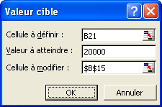
QTE MATIERE PREMIERE | 1875
P.U. | 10.00 €

NB HEURES | 25
TAUX HORAIRE | 50.00 €

COUT | 20,000.00 €

solveur
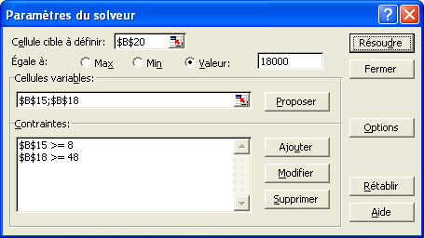
COUT DE PRODUCTION

QTE MATIERE PREMIERE | 2000
P.U. | 10.00 €

NB HEURES | 25
TAUX HORAIRE | 50.00 €

COUT | 21,250.00 € | =B4*B5+B7*B8

QTE MATIERE PREMIERE | 2000
P.U. | 8.38 €

NB HEURES | 25
TAUX HORAIRE | 49.98 €

COUT | 18,000.00 €

